Standard
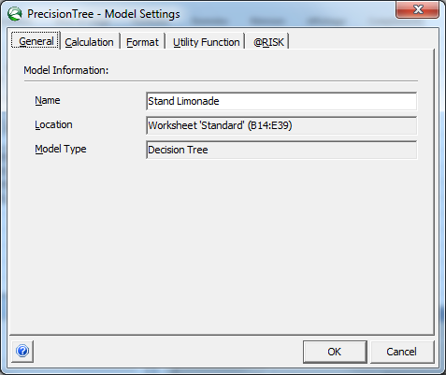
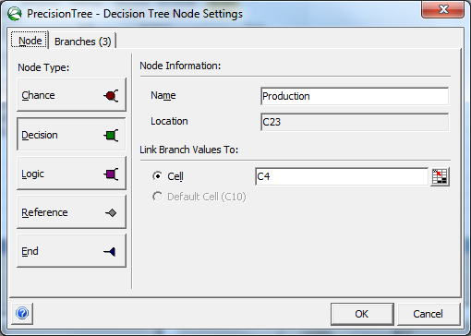
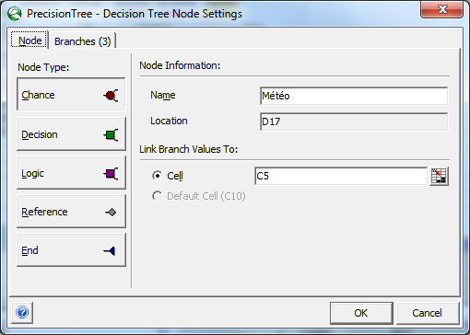
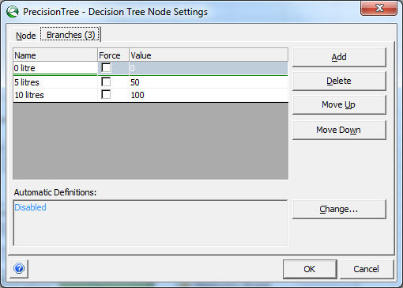
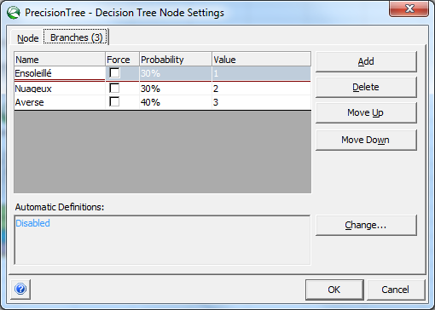
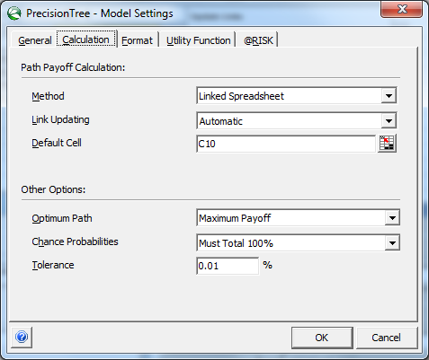
Prix de vente ($/litre) | 2
Coûts prod. ($/litre) | 1 |  |  | Bouton de droite de la sourie
Litres produits | 100
Météo (id) | 3 |  |  |  | Collapse child branch : permet de cacher les branches d'un nœud
Météo (type) | Averse |  |  |  | Copy subtree : permet de copier la structure d'un sous arbre pour le copier dans un autre nœud
Demande | 0 |  |  |  | Paste Subtree : permet de remplaced toutes la structure du sous arbre à partir de ce nœud par la structure copiée
Revenus | 0
Couts | 100
Profits | -100

Ensoleillé
0 litre
 |  | 30.0% | 0.0%
 |  | 1 | 0
 | FALSE | Météo
 | 0 | 0
Nuageux
 |  | 30.0% | 0.0%
 |  | 2 | 0 | Assurez-vous de rafraichir les calculs lorsque vous souhaiter connaître la solution optimale.
Averse
 |  | 40.0% | 0.0%
 |  | 3 | 0
Stand Limonade
 | Production
 | 10
Ensoleillé
 |  | 30.0% | 30.0%
 |  | 1 | 50
50 litres
 | TRUE | Météo
 | 50 | 10
Nuageux
 |  | 30.0% | 30.0%
 |  | 2 | 50
Averse
 |  | 40.0% | 40.0%
 |  | 3 | -50
Ensoleillé
 |  | 30.0% | 0.0%
 |  | 1 | 100
100 litres
 | FALSE | Météo
 | 100 | -10
Nuageux
 |  | 30.0% | 0.0%
 |  | 2 | 0
Averse
 |  | 40.0% | 0.0%
 |  | 3 | -100

Valeur Info Parfaite
Prix de vente ($/litre) | 2
Coûts prod. ($/litre) | 1
Litres produits | 100 |  | Valeur espérée sans info | 10
Météo (id) | 3 |  | Valeur espérée avec info | 45
Météo (type) | Averse |  | Valeur de l'info | 35
Demande | 0
Revenus | 0
Couts | 100
Profits | -100

0 litre
Ensoleillé
 |  | FALSE | 0.0%
 |  | 0 | 0
 | 30.0% | Production
 | 1 | 100
50 litres
 |  | FALSE | 0.0%
 |  | 50 | 50
100 litres
 |  | TRUE | 30.0%
 |  | 100 | 100
Stand Limonade (2)
 | Météo
 | 45
0 litre
 |  | FALSE | 0.0%
 |  | 0 | 0
Nuageux
 | 30.0% | Production
 | 2 | 50
50 litres
 |  | TRUE | 30.0%
 |  | 50 | 50
100 litres
 |  | FALSE | 0.0%
 |  | 100 | 0
0 litre
 |  | TRUE | 40.0%
 |  | 0 | 0
Averse
 | 40.0% | Production
 | 3 | 0
50 litres
 |  | FALSE | 0.0%
 |  | 50 | -50
100 litres
 |  | FALSE | 0.0%
 |  | 100 | -100

Statistiques
Statistiques à propos de la qualité des prévisions de l'expert

 | Observations | Prévision | Réalisation |  | Fréquences
 | #1-#10 | Clémente | Ensoleillé |  | P(Clémente) | 0.7 | P(Ensoleillé) | 0.5
 | #11-#20 | Clémente | Ensoleillé |  | P(Ensoleillé|Clémente) | 0.71428571429 | P(Nuageux) | 0.4
 | #21-#30 | Clémente | Ensoleillé |  | P(Nuageux|Clémente) | 0.28571428571 | P(Averse) | 0.1
 | #31-#40 | Clémente | Ensoleillé |  | P(Averse|Clémente) | 0 | P(Clémente|Ensoleillé) | 1
 | #41-#50 | Clémente | Ensoleillé |  | P(Ensoleillé|Non-clémente) | 0 | P(Clémente|Nuageux) | 0.5
 | #51-#60 | Clémente | Nuageux |  | P(Nuageux|Non-clémente) | 0.66666666667 | P(Clémente|Averse) | 0
 | #61-#70 | Clémente | Nuageux |  | P(Averse|Non-clémente) | 0.33333333333
 | #71-#80 | Non-Clémente | Nuageux
 | #81-#90 | Non-Clémente | Nuageux
 | #91-#100 | Non-Clémente | Averse

Pour faire la révision Bayesienne:
1) sélectionner la cellule "météo"
2) Appuyer sur "Bayesian Revision"
3) Sélectionner "Ok"

Clémente
Ensoleillé
 |  |  | 100.0% | 30.0%
 |  |  | 0 | 0
 |  | 30.0% | Prévision
 |  | 0 | 0
Non-clémente
 |  |  | 0.0% | 0.0%
 |  |  | 0 | 0
Météo --> Prévision
 |  | Météo
 |  | 0
Clémente
 |  |  | 50.0% | 15.0%
 |  |  | 0 | 0
Nuageux
 |  | 30.0% | Prévision
 |  | 0 | 0
Non-clémente
 |  |  | 50.0% | 15.0%
 |  |  | 0 | 0
Clémente
 |  |  | 0.0% | 0.0%
 |  |  | 0 | 0
Averse
 |  | 40.0% | Prévision
 |  | 0 | 0
Non-clémente
 |  |  | 100.0% | 40.0%
 |  |  | 0 | 0

Ensoleillé
Nuageux
 |  |  | 66.6667% | 30.0%
 |  |  | 0 | 0
 |  |  | 33.3333% | 15.0%
 |  |  | 0 | 0
Clémente
 |  | 45.0% | Météo
 |  | 0 | 0
Averse
 |  |  | 0.0% | 0.0%
 |  |  | 0 | 0
Prévision --> Météo
 |  | Prévision
 |  | 0
Ensoleillé
 |  |  | 0.0% | 0.0%
 |  |  | 0 | 0
Nuageux
 |  |  | 27.2727% | 15.0%
 |  |  | 0 | 0
Non-clémente
 |  | 55.0% | Météo
 |  | 0 | 0
Averse
 |  |  | 72.7273% | 40.0%
 |  |  | 0 | 0

Valeur Info Imparfaite
 |  |  |  |  | Théorème de Bayes
Prix de vente ($/litre) | 2 |  |  |  |  |  | Info=Clémente |  |  | Info = Non-clémente
Coûts prod. ($/litre) | 1 |  |  |  | État |  | P(Info) | P(État & Info) | P(État| Info) | P(Info) | P(État & Info) | P(État| Info)
Litres produits | 100 |  | Valeur espérée sans info | 10 | Ensoleillé | 0.3 | 1 | 0.3 | 0.66666666667 | 0 | 0 | 0
Météo (id) | 3 |  | Valeur espérée avec info | 30 | Nuageux | 0.3 | 0.5 | 0.15 | 0.33333333333 | 0.5 | 0.15 | 0.27272727273
Météo (type) | Averse |  | Valeur de l'info | 20 | Averse | 0.4 | 0 | 0 | 0 | 1 | 0.4 | 0.72727272727
Demande | 0 |  |  |  |  |  | P(Info)= | 0.45 |  | P(Info)= | 0.55
Revenus | 0
Couts | 100
Profits | -100

Ensoleillé
0 litre
 |  |  | 66.6667% | 0.0%
 |  |  | 1 | 0
 |  | FALSE | Météo
 |  | 0 | 0
Nuageux
 |  |  | 33.3333% | 0.0%
 |  |  | 2 | 0
Averse
 |  |  | 0.0% | 0.0%
 |  |  | 3 | 0
Clémente
 | 45.0% | Production
 |  | 66.666666667
Ensoleillé
 |  |  | 66.6667% | 0.0%
 |  |  | 1 | 50
50 litres
 |  | FALSE | Météo
 |  | 50 | 50
Nuageux
 |  |  | 33.3333% | 0.0%
 |  |  | 2 | 50
Averse
 |  |  | 0.0% | 0.0%
 |  |  | 3 | -50
Ensoleillé
 |  |  | 66.6667% | 30.0%
 |  |  | 1 | 100
100 litres
 |  | TRUE | Météo
 |  | 100 | 66.666666667
Nuageux
 |  |  | 33.3333% | 15.0%
 |  |  | 2 | 0
Averse
 |  |  | 0.0% | 0.0%
 |  |  | 3 | -100
Stand Limonade (2) (2)
 | Prévision expert
 | 30
Ensoleillé
 |  |  | 0.0% | 0.0%
 |  |  | 1 | 0
0 litre
 |  | TRUE | Météo
 |  | 0 | 0
Nuageux
 |  |  | 27.2727% | 15.0%
 |  |  | 2 | 0
Averse
 |  |  | 72.7273% | 40.0%
 |  |  | 3 | 0
Non-clémente
 | 55.0% | Production
 |  | 0
Ensoleillé
 |  |  | 0.0% | 0.0%
 |  |  | 1 | 50
50 litres
 |  | FALSE | Météo
 |  | 50 | -22.727272727
Nuageux
 |  |  | 27.2727% | 0.0%
 |  |  | 2 | 50
Averse
 |  |  | 72.7273% | 0.0%
 |  |  | 3 | -50
Ensoleillé
 |  |  | 0.0% | 0.0%
 |  |  | 1 | 100
100 litres
 |  | FALSE | Météo
 |  | 100 | -72.727272727
Nuageux
 |  |  | 27.2727% | 0.0%
 |  |  | 2 | 0
Averse
 |  |  | 72.7273% | 0.0%
 |  |  | 3 | -100

Valeur Info Imparfaite (erreur)
Prix de vente ($/litre) | 2
Coûts prod. ($/litre) | 1
Litres produits | 100 |  | Valeur espérée sans info | 10
Météo (id) | 3 |  | Valeur espérée avec info | 55
Météo (type) | Averse |  | Valeur de l'info | 45
Demande | 0
Revenus | 0
Couts | 100
Profits | -100

Ensoleillé
0 litre
 |  |  | 71.4286% | 0.0%
 |  |  | 1 | 0
 |  | FALSE | Météo
 |  | 0 | 0
Nuageux
 |  |  | 28.5714% | 0.0%
 |  |  | 2 | 0
Averse
 |  |  | 0.0% | 0.0%
 |  |  | 3 | 0
Clémente
 | 70.0% | Production
 |  | 71.428571429
Ensoleillé
 |  |  | 71.4286% | 0.0%
 |  |  | 1 | 50
50 litres
 |  | FALSE | Météo
 |  | 50 | 50
Nuageux
 |  |  | 28.5714% | 0.0%
 |  |  | 2 | 50
Averse
 |  |  | 0.0% | 0.0%
 |  |  | 3 | -50
Ensoleillé
 |  |  | 71.4286% | 50.0%
 |  |  | 1 | 100
100 litres
 |  | TRUE | Météo
 |  | 100 | 71.428571429
Nuageux
 |  |  | 28.5714% | 20.0%
 |  |  | 2 | 0
Averse
 |  |  | 0.0% | 0.0%
 |  |  | 3 | -100
Stand Limonade (2) (2) (2)
 | Prévision expert
 | 55
Ensoleillé
 |  |  | 0.0% | 0.0%
 |  |  | 1 | 0
0 litre
 |  | FALSE | Météo
 |  | 0 | 0
Nuageux
 |  |  | 66.6667% | 0.0%
 |  |  | 2 | 0
Averse
 |  |  | 33.3333% | 0.0%
 |  |  | 3 | 0
Non-clémente
 | 30.0% | Production
 |  | 16.666666667
Ensoleillé
 |  |  | 0.0% | 0.0%
 |  |  | 1 | 50
50 litres
 |  | TRUE | Météo
 |  | 50 | 16.666666667
Nuageux
 |  |  | 66.6667% | 20.0%
 |  |  | 2 | 50
Averse
 |  |  | 33.3333% | 10.0%
 |  |  | 3 | -50
Ensoleillé
 |  |  | 0.0% | 0.0%
 |  |  | 1 | 100
100 litres
 |  | FALSE | Météo
 |  | 100 | -33.333333333
Nuageux
 |  |  | 66.6667% | 0.0%
 |  |  | 2 | 0
Averse
 |  |  | 33.3333% | 0.0%
 |  |  | 3 | -100

Valeur Info Imp. (erreur 2)
Prix de vente ($/litre) | 2
Coûts prod. ($/litre) | 1
Litres produits | 100 |  | Valeur espérée sans info | 10
Météo (id) | 3 |  | Valeur espérée avec info | 45
Météo (type) | Averse |  | Valeur de l'info | 35
Demande | 0
Revenus | 0
Couts | 100
Profits | -100

0 litre
Clémente
 |  |  | FALSE | 0.0%
 |  |  | 0 | 0
 |  | 100.0% | Production
 |  |  | 100
50 litres
 |  |  | FALSE | 0.0%
 |  |  | 50 | 50
100 litres
 |  |  | TRUE | 30.0%
 |  |  | 100 | 100
Ensoleillé
 | 30.0% | Prévision expert
 | 1 | 100
0 litre
 |  |  | FALSE | 0.0%
 |  |  | 0 | 0
Non-clémente
 |  | 0.0% | Production
 |  |  | 100
50 litres
 |  |  | FALSE | 0.0%
 |  |  | 50 | 50
100 litres
 |  |  | TRUE | 0.0%
 |  |  | 100 | 100
Stand Limonade (2) (2) (2) (2)
 | Météo
 | 45
0 litre
 |  |  | FALSE | 0.0%
 |  |  | 0 | 0
Clémente
 |  | 50.0% | Production
 |  |  | 50
50 litres
 |  |  | TRUE | 15.0%
 |  |  | 50 | 50
100 litres
 |  |  | FALSE | 0.0%
 |  |  | 100 | 0
Nuageux
 | 30.0% | Prévision expert
 | 2 | 50
0 litre
 |  |  | FALSE | 0.0%
 |  |  | 0 | 0
Non-clémente
 |  | 50.0% | Production
 |  |  | 50
50 litres
 |  |  | TRUE | 15.0%
 |  |  | 50 | 50
100 litres
 |  |  | FALSE | 0.0%
 |  |  | 100 | 0
0 litre
 |  |  | TRUE | 0.0%
 |  |  | 0 | 0
Clémente
 |  | 0.0% | Production
 |  |  | 0
50 litres
 |  |  | FALSE | 0.0%
 |  |  | 50 | -50
100 litres
 |  |  | FALSE | 0.0%
 |  |  | 100 | -100
Averse
 | 40.0% | Prévision expert
 | 3 | 0
0 litre
 |  |  | TRUE | 40.0%
 |  |  | 0 | 0
Non-clémente
 |  | 100.0% | Production
 |  |  | 0
50 litres
 |  |  | FALSE | 0.0%
 |  |  | 50 | -50
100 litres
 |  |  | FALSE | 0.0%
 |  |  | 100 | -100

